Sheet1
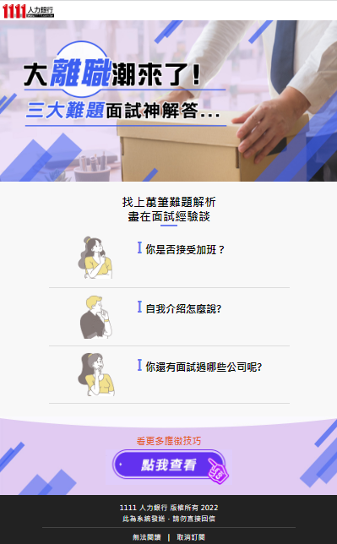
1
 |  |  | 1.原EDM由小布製作，左圖圖示為m版示意圖
 |  |  | 2.調整需求：文案及連結調整即可
原EDM網址 http://192.168.1.242/plan/e_dm/D22021002 |  |  | 3.區塊對應：區塊1~3請對應圖中藍色圓形標示

2
區塊 | 項目 | 文案 | 連結 | 圖片
1 | 標題 | 三大求職難題，人資專家教你一次就過關! | https://www.1111.com.tw/1000w/fanshome/discussTopic.asp?cat=FANS&id=338475 | 新鮮人面試的場景圖
2 | 大標題 | 薪資總是談低? 不懂得提問? 履歷石沉大海?解答都在面試經驗談!
 | 按鈕1 | 新鮮人期望待遇只能說依公司規定？其實你不是沒有選擇! | https://www.1111.com.tw/1000w/fanshome/discussTopic.asp?cat=FANS&id=338390 | 薪資談判的場景圖
3
 | 按鈕2 | 你還有問題想問嗎?到底怎麼問才是好問題? | https://www.1111.com.tw/1000w/fanshome/discussTopic.asp?cat=FANS&id=338670 | 求職者提問的人物圖
 | 按鈕3 | 寫履歷不是論文發表，那到底怎麼寫履歷是最加分的呢? | https://www.1111.com.tw/1000w/fanshome/discussTopic.asp?cat=FANS&id=338526 | 寫履歷的煩惱人物圖
3 | 表格標題 | 履歷擂台，等你來挑戰! 只要參加，就能獲得OREO 冰炫風! |  | 可調整顏色
 | 按鈕1 | 點我查看活動詳情 | https://event.1111.com.tw/event22/resume_game/

